Sheet1
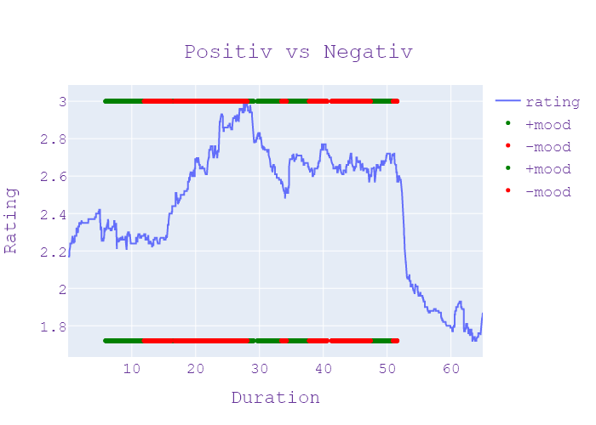
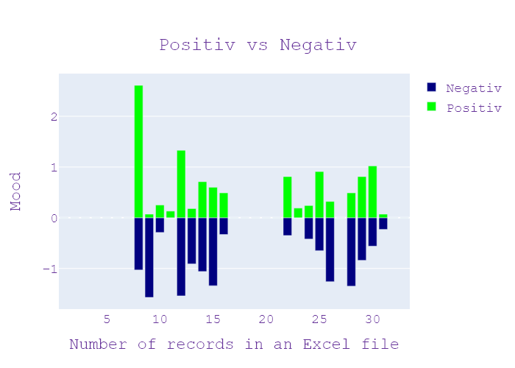
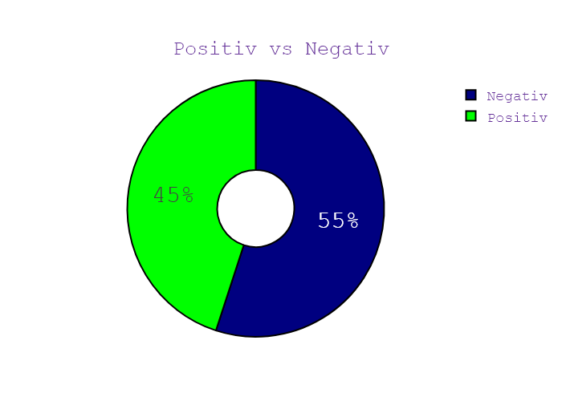
Week | Программа | День недели | Дата | CHANNEL | НАЧАЛО | ОКОНЧАНИЕ | Хр-ж | Название | НАПОЛНЕНИЕ | NEWS_TYPE | JOURNALIST_NAME/GUESTS/additional_information | ВЕДУЩИЙ | ТЕМА | НАСТРОЕНИЕ СЮЖЕТА | ИНФОПОВОД
37 | Сегодня 19 | 4 | 10.09.2020 | Ukraina | 19:00:07 | 19:00:12 | 00:00:04 | ЗАСТАВКА | ЗАСТАВКА | ЗАСТАВКА |  |  |  |  | in process...
37 | Сегодня 19 | 4 | 10.09.2020 | Ukraina | 19:00:12 | 19:00:21 | 00:00:09 | ПРИВІТАННЯ | ПРИВІТАННЯ | ПРИВІТАННЯ |  |  |  |  | in process...
37 | Сегодня 19 | 4 | 10.09.2020 | Ukraina | 19:00:21 | 19:00:30 | 00:00:09 | ЧИМ НЕВДОВОЛЕНІ ПАЛОМНИКИ? | АНОНС | АНОНС |  |  |  |  | in process...
37 | Сегодня 19 | 4 | 10.09.2020 | Ukraina | 19:00:30 | 19:00:40 | 00:00:09 | ШТРАФ АБО УВ"ЯЗНЕННЯ | АНОНС | АНОНС |  |  |  |  | in process...
37 | Сегодня 19 | 4 | 10.09.2020 | Ukraina | 19:00:40 | 19:00:47 | 00:00:07 | НАВАЛЬНИЙ ОТЯМИВСЯ | АНОНС | АНОНС |  |  |  |  | in process...
37 | Сегодня 19 | 4 | 10.09.2020 | Ukraina | 19:00:47 | 19:01:00 | 00:00:12 | АТАКА ПЕТАРДАМИ | АНОНС | АНОНС |  |  |  |  | in process...
37 | Сегодня 19 | 4 | 10.09.2020 | Ukraina | 19:01:00 | 19:01:02 | 00:00:02 | ЗАСТАВКА | ЗАСТАВКА | ЗАСТАВКА |  |  |  |  | in process...
37 | Сегодня 19 | 4 | 10.09.2020 | Ukraina | 19:01:02 | 19:07:04 | 00:06:02 | СВЯТКУВАННЯ РОШ ГА-ШАНА ПІД ЗАГРОЗОЮ | виховання рош-а-шана під загрозою в Україну не пропускають ізраїльських лікарів та спеціальними медичне обладнання через це в Умані можуть обладнати госпіталь оксиди готуються до свята умовах пандемії Як саме розповідь кореспондент сьогодні Євген Назаренко він зараз перебуває в Умані і в мене чи багато у місті паломників та як ти десь дотримується карантинних обмежень звечоріло може цілий день працюю зараз справді хасидів Паланок досить багато to Java рух по вулиці і все буде справді великою проблемою Якщо все-таки ця ця штука Ти все не пропускають медичне обладнання та лікарів з Ізраїлю все-таки так і буде тому що не туда ти справді готелі знаходив саме в цьому районі на могилі цадика біля могили цадика нахмана і там він може приймати 120 людей і якщо цього не станеться то в умовах спалаху пандемії епідемії коронавірусу то буде дуже велика проблема ми поспілкувалися із вони кажуть що вони готові але тільки чекають пропуску власник цього обладнання і лікарів Чупринки до цього чи є цілий тиждень навіть тиждень і один день і вже тут навіть вже посилена охорона і поліції приватних охоронних структур і тут так вже й лікарі швидкої допомоги які готові приймати людей хворих на коронавірус адже ми знаємо що Минулого тижня 6к сидів всі сполуки які прибули до Умані вони захворіли на covid-19 і ці швидкі вже готові до будь-якого сценарію навіть якщо не буду цього с переводом вести людей або до або до Уманського лікарня бо до Києва або до Одеси давайте послухаємо какой-то причине телефон і через магнітофон можна їхати на кімоно кімоно вдалося поспілкуватися вони кажуть що вони готові до святкування рош-га-шана Нового року в умовах пандемії коронавірусу вони готові надягати маски Вона готує носити рукавички і на кожному кроці користуватися і навіть на могилі цадика нахмана вже встановлені турнікети щоб люди тримали тримали дистанцію і принципів призму Все знаємо що розташована для хасидів це дуже велике свято звичайно відбувається дуже так святкова люди святкують люди святкують | НОВИНИ | ХАЙН ХАЗІН, ЄВГЕН НАЗАРЕНКО | Игорь Попов Олена Кот | епідемія, екран, Київ, Одеса, п'ятниця, швидка допомога, менеджер, маса, вулиця, паркан, коронавірус, рух, відокремлений, місто, фракція, літо, Україна, хворий, сандалі, лікар, Ізраїль, структура, дитина, пандемія, дихання, covid19, медичний, єврей, вересень, святкувати, сценарій, лікарня, Рош Гашана, Україна, Ізраїль, Умань, Хасидський Паланок, Ява, Ізраїль, Чупринка, Умань, Уманська лікарня, Київ, Одеса, Кімоно Кімоно, Рош Хашана Новий рік, цадик нахман, хасиди, хасиди, брацлав брацлав, єврейський, український, брацлавські хасиди, умань, український, україна, одеса, нахман, гуменюк олена, умань, рош гашана | neg:1.032 pos:2.608 | in process...
37 | Сегодня 19 | 4 | 10.09.2020 | Ukraina | 19:07:04 | 19:10:06 | 00:03:01 | ПОРУШЕННЯ У ШКОЛАХ | нагадали про кримінальну відповідальність керівникам навчальних закладів до 170000 грн можуть стягнути з директора якщо не карантинними правилами А якщо через covid померла дитина позбавлення волі до трьох років у Тернополі приміром поліція вже виписала 170 протоколів їх вчили керівникам шкіл та садочків бо працюють по про те що з понеділка місто у Червоній зоні чи зупиніть навчання після міністерського листа Тетяна Гаврилюк розкаже іди сюди попри те що Тернопіль від понеділка у Червоній зоні Навчання тут не припиняли Ніна меч поліція штрафує а школи все одно працюють у нас бо вранці двоє поліцейських які очікували на їхню думку порушення норм червоної зони я в комунальній заклад і підпорядковується нашому засновнику насамперед відповідно до закону Про освіту і тому виконуємо всі розпорядження Тернопільської міської ради яка є нашим засновником покаранням за недотримання вимог пригрозили Міністерство освіти як відповідним листом звернувся до керівників шкіл листочки в Ставищі пишуть за порушення карантину підмору і директор можуть тягнути до 170000 грн щоб дитина тяжко захворіла чи померла керівникові закладу загрожує до трьох років позбавлення волі правила не нові освітні процеси регулюють давно у профільному міністерстві лише нагадали про покарання за недотримання законодавства та закликають сьогодні в школу війна Червоної і возити дітей на навчання вважали за потрібне акцентувати увагу на всі червоні зони що Головне дотримуватися суворих правил поводження і організації роботи закладів освіти під час андрієвичі встановлені міністерством охорони здоров'я проти того щоб зайняли школи дитсадки у Тернополі не лише Мері а й батьки аби тільки діти до школи ходили по написали заяву відповідальність за життя та здоров'я своїх час під час навчання беруть на себе Не заперечує проти того мікрофоні проти того щоб навчалися розуміючи всі ризики які можуть бути Передали мені як бачити все тільки один листочок А це підписи батьківських відпочину і беремо a553 підписує станом на | НОВИНИ | РОМАН МАРЧЕНКО , РУСЛАНА ПЕТРОКУШИН , ПОПРИ ЗАПРОВАДЖЕННЯ ЧЕРВОНОЇ КАРАНТИННОЇЗОНИ ПРАЦЮЮТЬ ШКОЛИ ТА ДИТСАДКИ , ТЕТЯНА ГАВРИЛЮК | Игорь Попов Олена Кот | підпис, грн, відпочинок, директор, збирати, понеділок, магазин, дитина, камбала, місто, закон, поїзд, обличчя, війна, Тернопіль, міністерство, керівник, хворий, здоров’я, будівельник, грн, Тернопіль, Тетяна Гаврилюк, Тернопіль, червона зона, ніна, червона зона, міністерство освіти, ставище, грн, миргород, тернопіль | neg:1.575 pos:0.065 | in process...
37 | Сегодня 19 | 4 | 10.09.2020 | Ukraina | 19:10:06 | 19:11:24 | 00:01:18 | ЕПІДСИТУАЦІЯ В УКРАЇНІ | Сергій бодак новини сьогодні канал Україна Тернопіль як івано-франківський Чернівців найближчі два тижні так і залишаться в Червоній зоні окрім того до червоної додалися ще Закарпатської області Так Канів Черкаської Київ перейшов до помаранчевою нове зонування Bosna дієти від понеділка на сьогодні за даними МОЗ в Україні один з найнижчих показників смертності від коронавірусу в світі два відсотки померлих від цієї кількості інфікованих ц менше ніж приміром у Франції Німеччині та Великобританії там цей одинадцять відсотків та дубові цифри у нас залишається висока ми маємо ще плюс 2582 нових випадків зараження коронавірусом 400 пацієнтів госпіталізували 44 українці померла стосується летальності то вона в нас одна із найнижчих у світі і те чим ми можемо пишатися нашими лікарями які і нашими в тому числі дієвими знизили на 30% якщо зрівняти це першими числами квітня вона була з була на рівні трьох відсотків зараз 2.1 | НОВИНИ | МАКСИМ СТЕПАНОВ | Игорь Попов Олена Кот | Тернопіль, Чернівці, Івано-Франківськ, Україна, Франція, Щур, Королівство, Дуб, лікар, Квітень, Німеччина, Коронавірус, канал, Бодак, Україна, Тернопіль, Івано-Франківськ Чернівці, Червоний, Закарпаття, Два відсотки, Франція, Німеччина, Великобританія, українці, 30%, три відсотки | neg:0.294 pos:0.254 | in process...
37 | Сегодня 19 | 4 | 10.09.2020 | Ukraina | 19:11:24 | 19:11:52 | 00:00:27 | ТЕЛЕФОННІ ПЕРЕМОВИ | президент України та канцлер Німеччини Ангела Меркель телефоном обговорили ситуацію на Донбасі Володимир Зеленський розповів про зусилля української сторони спрямовані на досягнення миру в регіоні лідери відзначили важливість мирного врегулювання на Донбасі а також висловили сподівання що завтрашня зустріч радників лідерів країн нормандського формату принеси чіткі рішення та результати | НОВИНИ |  | Игорь Попов Олена Кот | україна, президент, мир, німеччина, україна, німець, ангела меркель, донбас, Володимир зеленський, українець | neg:0.0 pos:0.127 | in process...
37 | Сегодня 19 | 4 | 10.09.2020 | Ukraina | 19:11:52 | 19:16:36 | 00:04:44 | СПІЛЬНА ІНСПЕКЦІЯ НЕ ВІДБУЛАСЯ | вулиця зустріч лідерів нормандської четвірки російські бойовики обстріляли позиції українських військових в районі населеного пункту шуми там сьогодні планувалося але не відбулася спільна інспекція про яку домовилися в рамках позачергового засідання тристоронньої контактної групи Краматорська кореспондент Олексій каспрук Олексій Вітаю що пішло не так а що вона сьогодні інспекція українських позитивних вашу ми під горлівкою яку мали проводити бойовики спільно зі спостерігачами так і не відбулася ще задовго до свого початку вона скучно неабияке обурення в суспільстві Люди навіть приїхали протестувати на 0 блокпост близько двох десятків активістів розгорнули там символічну Червону лінію яку на їхню думку вчора впритул міську Ми протягом що показувати Где наша позиція накопали не накопали значит нашим хлопцям нельзя копать можна бетонировать можна все Да ну як це ворог інспектує наше збройні сили вулиці таке було більшої 9/2 як пускати на своїй позиції Горохів ну Вибачте мені вийти чого пока відбувся пікет на позиціях пробували спостерігачі ОБСЄ та військові зі спільного центру контролю за проведенням вогню про те що серед перевіряючих немає представників окупаційної влади стало відомо що згодом коли заступник командувача об'єднаних сил вийшов до людей він відомо про те що інспекція не відбулася через дії російської сторони коли українська сторона погодилась на певні кваліфікації з тої сторони з нашої сторони точно Та ж були певні застереження які повинні були виконані з тої сторони вони не виконані тому відповідно ніяка верифікація не відбулася росіяни та їх сателіти вимагали нових неузгоджених у Мінську точок в опозиції також відео та фотофіксації самого процесу інспектування та підписання за його результатами за її результатами спільного протоколу а також вони планували взяти з собою свої прапори на думку військових для влаштування провокації Наприклад заявляли ми хочемо провести перевірити то что за білетами таку через день присилають грижу потім присилають третю вч | НОВИНИ | ВАГІФ ГЮЛЬМАМЕДОВ , БОГДАН БОНДАР | Игорь Попов Олена Кот | рука, Мінськ, активіст, розвідка, бетон, опозиція, намисто, вулиця, командир, військовий, місто, фракція, Україна, комаха, Росія, депутат, Краматорськ, горло, влада, квиток, нерв, вогонь, топ, сила, прапор горох, квартет Нормандії, російський, український, Краматорськ, Олексій Каспрук, український, російський, український, Мінськ, грижа, Україна, Осце, Спільний центр управління, Осце, Мінськ, Бондар, Ігор, Олексіївка | neg:1.54 pos:1.331 | in process...
37 | Сегодня 19 | 4 | 10.09.2020 | Ukraina | 19:16:36 | 19:17:29 | 00:00:52 | СУМНІВНА ІНІЦІАТИВА | причини скасування інспекції на передовій Peugeot спільних інспекції із агресором на українських позиціях бути не може і з такою заявою виступив двічі прем'єр Арсеній Яценюк Він додав що подібні ініціативи й приниженням не лише України а й пам'яті усіх наших воїнів полеглих на Донбасі Влада має схаменутися не випробуйте терпіння народу з сумнівними ініціативами не йдіть на домовленості які не мають під собою Ані правової Ані моральною основою проти нас здійснила агресію вони прийшли на землю вони вбили І продовжують вбивати наших громадян всі військові злочинці можуть опинитися на позиціях українських збройних сил лише в одному випадку в якості полонених які повинні бути передані під тут за здійснені злочини проти нашої країни | НОВИНИ |  | Игорь Попов Олена Кот | рука, земля, громадянин, юридичний, країна, міністр, війна, сила, Пежо, український, Арсеній Яценюк, український | neg:0.909 pos:0.183 | in process...
37 | Сегодня 19 | 4 | 10.09.2020 | Ukraina | 19:17:29 | 19:19:50 | 00:02:21 | ХТО ОТРУЇВ НАВАЛЬНОГО? | прем'єр-міністр України 2014-2016 років Олексій Навальний остаточно прийшов до тями найближчим часом імовірно давати свідчення правоохоронцям німецька поліція посилила охорону клініки де перебуває російського опозиціонера навального згадав події що відбулися до того як він знепритомнів як політик не почувається чи будуть розслідувати справу його отруєння Діана Лук'янець розбиралися у Берліні посилюють охорону в клініці шаріте нині перебуває на лікуванні головних російські правоохоронці не відкидають повторний напад поліція Берліна хоче запобігти подальшому спробу вбивства якщо стан навального продовжить покращувати можна очікувати що він буде приймати більше і більше відвідувачів Я встановила науковці Олексія навального отруїли речовиною небезпечнішого за Новачок і за попередніми висновками політик мав померти ще в літаку Він вийшов завдяки вправності фахівців швидкої допомоги Росія своєї провини не визнає навпаки намагаються звинуватити Німеччину фактів немало вопросов немецким колегам по поводу ну абсолютно не подобається отношение к тем официальном запросу направляем напоминание реагирование что ответить спочатку потрапив Навальний узагалі твердять що це отруєння Тоні навичок однозначно сообщение фосфорорганічних вообще не отравление заболевание очі міжнародна спільнота наполягає розслідування має бути одна потребував державного захисту навіть якщо він був політичною колючкою для уряду тому недостатньо просто заперечувати що його отруїли і заперечувати необхідність ретельного незалежного неупереджено та прозорого розслідування навального отруїли 20 серпня Коли той повертався з відрядження до Москви лікарям довелося вести політика у штучну кому Утім наразі опозиціонер повністю і невдовзі буде давати свідчення АТО як розповідають родичі навального | НОВИНИ | РУПЕРТ КОЛВИЛЛ , ОЛЕКСАНДР САБАЄВ , СЕРГІЙ ЛАВРОВ | Игорь Попов Олена Кот | Україна, операція, око, Росія, напад, уряд, політичний, хвороба, міністр, офіс, Німеччина, швидка допомога, держава, лікування, міжнародний, закон, Україна, Олексій Навальний, німецький, російський, Навальний, Діана Лук'янець, Берлін, шарі, російська, Берлін, Росія, Німеччина, німецька, Тоні, Навальний | neg:1.064 pos:0.707 | in process...
37 | Сегодня 19 | 4 | 10.09.2020 | Ukraina | 19:19:50 | 19:23:20 | 00:03:29 | ТИСК НА БІЛОРУСЬКУ ОПОЗИЦІЮ | отруєння Яна Лук'янець новини сьогодні канал Україна пошукай викрадення і залякування слідом за активістами та журналістами Олександр Лукашенко взяв циліндрів білоруська опозиція нині у міському святі отримають Марію колесникова за гратами опинився і її колега Максим над тим часом тривають обшуки в їхніх квартирах та офісах шукають докази нібито їхньою спробувати в Білорусі державний заколот Лукашенка і стабілізації ситуації звинувачує сам президент Гончаренко дали розкаже і погрожували фізичною розправою опозиціонера Марія колесникова подала заяву до слідчого комітету за фактом викрадення та погроз з'являлася в разі якщо добровільно не покину територію Республіки Білорусь мене все одно ви вживую частинами висловлювалася і погрози позбавити мене волі на Термін до 25 років мені політикиня перебуває в Мінську Колесніков закидають спроби насильницького захоплення влади так само як ти одному членом Президії координаційної Ради з цим знаком дозріває чувствуете на сідало конечно коли кілька днів тому скупили на вулицю затягнули на голову мішок за штовхнули мікроавтобус і вивезли на білоруську український кордон Утім залишати батьківщину опозиція відмовилася і перед очима правоохоронців в формулах твій паспорт чесно сказати я кажу папа я буду в Беларусь активістів які на вулиці закликала відп жорстоко розігнала поліція без докорів сумління правоохоронців билина від жінок потім Лукашенко до голосу твого народу не прислухаються наполягає опозиціонерами керуючись заходом Дивись я не знаю хто управляє откуда управляют американца из центра по дворам через Telegram канали известное второй второй центр Чехія Ну потом уже Литва натягнути на причетність до останніх подій України потім як заявив вітчизняне Міністр закордонних справ Київ не піддається на провокації Білорусь Україна намагається надати максимальну підтримку народу Білорусі тому громадяни Білорусі які можуть вільно в'їхати на територію України з гуманітарних міркувань водночас ми не допускати мамо про білоруських спецсл | НОВИНИ | ДМИТРО КУЛЕБА , ЛЮДМИЛА КОЗАК | Игорь Попов Олена Кот | білорусь, журналіст, мінськ, активіст, гід, мати, фізична, опозиція, вулиця, кордон, міністр, офіс, політик, закон, україна, президент, громадянин, закордонний, росія, око, квартира, паспорт, інтерв’ю, окунь, канал, влада, керівник, гуманітарний, комітет, Київ, сила, держава, республіка, батьківщина, Яна Лук'янець, Україна, Олександр Лукашенко, Лукашенка, Білорусь, Гончаренко, Марія Колеснікова, Слідчий комітет, Республіка Білорусь, Колесников, Мінськ, Президія координаційної ради, мікроавтобус, білоруський, український, лукашенко, україна, білорусь україна, білорусь, білоруська, україна, білоруська, білорусь, росія, олександр лукашенко, російський, білоруський | neg:1.345 pos:0.602 | in process...
37 | Сегодня 19 | 4 | 10.09.2020 | Ukraina | 19:23:20 | 19:24:20 | 00:01:00 | ЦВК ЗАРЕЄСТРУВАЛА ОЛЕГА ЛЯШКА | Кучеренко я Лук'янець новини сьогодні канал Україна Центральна виборча комісія зареєструвала Олега Ляшка кандидат у народні депутати на довиборах до Верховної Ради по 208 округу що на Чернігівщині округ єдиний в Україні на якому 25 жовтня проводять одночасно з місцевими і вибори народного депутата рішення про участь Олега Ляшка у виборах з'їзд партії ухвалив минулої п'ятниці коли ми спостерігаємо за тим як людей поздравлять майбутнього як край розмовляти перспективи Як українців позбавляють віри і Надії я не можу мовчати і байдуже засіб спостерігаємо проблеми села ми знаємо проблеми українців і ми знаємо як вирішувати ці проблеми кидали петарди під ноги та дитячі візочки | НОВИНИ | ОЛЕГ ЛЯШКО | Игорь Попов Олена Кот | п'ятниця, Україна, Чернігів, партія, жовтень, кандидат, комісія, утримання, канал, вибори, Кучеренко, Лук'янець, Центральна виборча комісія України, Олег Ляшко, Верховна Рада, Чернігів, Україна, Ляшка, українці, українці | neg:0.333 pos:0.495 | in process...
37 | Сегодня 19 | 4 | 10.09.2020 | Ukraina | 19:24:20 | 19:24:22 | 00:00:01 | ЗАСТАВКА | ЗАСТАВКА | ЗАСТАВКА |  |  |  |  | in process...
37 | Сегодня 19 | 4 | 10.09.2020 | Ukraina | 19:24:22 | 19:24:31 | 00:00:09 | ОБВІЯ З ПЛЯЖУ | АНОНС | АНОНС |  |  |  |  | in process...
37 | Сегодня 19 | 4 | 10.09.2020 | Ukraina | 19:24:31 | 19:24:43 | 00:00:12 | ЗАГАДКОВА СМЕРТЬ ДИТИНИ | АНОНС | АНОНС |  |  |  |  | in process...
37 | Сегодня 19 | 4 | 10.09.2020 | Ukraina | 19:24:43 | 19:24:51 | 00:00:07 | З"ЇЛА ПРОТОКОЛ | АНОНС | АНОНС |  |  |  |  | in process...
37 | Сегодня 19 | 4 | 10.09.2020 | Ukraina | 19:24:51 | 19:24:55 | 00:00:04 | ЗАСТАВКА | ЗАСТАВКА | ЗАСТАВКА |  |  |  |  | in process...
37 | Сегодня 19 | 4 | 10.09.2020 | Ukraina | 19:24:55 | 19:27:56 | 00:03:01 | РІНАТ АХМЕТОВ - ДІТЯМ ТЕПЕР ЯЧУЮ | постанову про штраф школа замість спеціалізованого навчального закладу про це мрія мама семирічного Чернігова хлопець Хочу бути схожим на своїх однолітків але на заваді стали проблеми зі слухом чи можна допомогти Денисові Дивіться яка може давай так він прагне бути самостійним мати друзів однолітків не вирізнятися серед однокласників нікого дуже конечно сверстники нам говорит приймає Денис тільки гучні звуки голос у мами Він може і не почути надто коли не бачить її обличчя і не може читати по губах розставляють потому что бути якась машина может не усну слушать туговухість виявили коли Хлопчик зовсім перестав чути на одне вухо до того лікували інше захворювання неправильно поставили діагноз критерії ребенок должен сделать собственную тоесть художній час помощником врача педиатра кордон проконсультироваться и сказать маме о том что твой ребенок имеет только он не делает то Что должен делать со своей може раніше дітям з порушеннями слуху роблять протезування то легше вони адаптуються до повноцінного життя і інформацію і Здавалося б виріс Дениса знайдено але як придбати сучасні пристрої якщо грошей ледве вистачає на життя єдиний вихід просити допомоги Інна звернулася до фонду ріната Ахметова дзвонила на гарячу лінію Мне сказали какие Мне нужно документи чтоби Я отправила и мне через месяц наверно передзвонили сказали що большое счастье лікарка встановлює слухові апарати і підлаштовується під потребу маленького пацієнта тепер Денис добре чує її запитання йому більше не треба читати по губах із 2007 року фонд ріната Ахметова допомагає дітям з туговухість в межах проекту Тепер я чую встановлено понад 180 високочутливий слухових апаратів чисел большое спасибо очень большое Я очень рада что они мне помоги Моєму сину происходит в нормальной школа большое спасибо | НОВИНИ | ІННА ПОЛЕВІЧЕНКО , НАТАЛІЯ ПЕТРЕНКО | Игорь Попов Олена Кот | вухо, помічник, кордон, Чернігів, хвороба, обличчя, машина, мама, гроші, дитина, фонд, Деніс, Деніс, педіатр, Деніс, Інна, Рінат Ахметов, Деніс | neg:0.347 pos:0.81 | in process...
37 | Сегодня 19 | 4 | 10.09.2020 | Ukraina | 19:27:56 | 19:28:43 | 00:00:46 | СЛІДАМИ ЛЮДИНИ І ПАРОТЯГА | почувається впевнено мама покійна за безпеку сина Юрія Путіна Євген Якунін для новин сьогодні канал Україна свої роботи наглядової ради Укрзалізниці відкрийте пресують він говорив за колосальну корупцію Укрзалізниці що зі схемою Золотий ключик Скажіть будь ласка як визвати таким образом можно начинать звонить по телефону можеш сьогодні місто трав | НОВИНИ |  | Игорь Попов Олена Кот | місто, Україна, золото, син, канал, мати, Юрій Путін, Євген Якунін, Україна, Укрзалізниця, Укрзалізниця | neg:0.0 pos:0.191 | in process...
37 | Сегодня 19 | 4 | 10.09.2020 | Ukraina | 19:28:43 | 19:29:34 | 00:00:51 | ЗАХИСТ БІЗНЕСУ | Бродяга Сьогодні 23 25 Україна зупинити незаконний вплив правоохоронців на роботу бізнесу про це говорили на закритій зустрічі підприємців національна рада реформ та Генерального прокурора України зокрема голова виконавчого комітету Михаил Саакашвили наголосив що необхідно створити систему яка захистила інвесторів як українських так і іноземних від втручання в їхню роботу а саме від рейдерства з боку силовиків Україні полтора миллиона налоговиков кримінальних проваджень зазначає що практики натяжний бізнес інструмент правления атаки економіка не може розвиватися противодействие через закон через 5-7 | НОВИНИ | МИХАЙЛО СААКАШВІЛІ | Игорь Попов Олена Кот | опозиція, Україна, інструмент, іноземний, напад, уряд, економіка, інвестор, національний, комітет, офіс, стрес, закон, бродяга, Національна рада реформ, Україна, виконавчий комітет, Михайло Саакашвілі, українська, Україна | neg:0.417 pos:0.241 | in process...
37 | Сегодня 19 | 4 | 10.09.2020 | Ukraina | 19:29:34 | 19:33:03 | 00:03:29 | БЕЗКАРНІ ХУЛІГАНИ | закони через Bluetooth или Все хотів бізнес-асоціації що потому что ну на рабочем месте петарди під ноги пенсіонерам так дитячі візочки так на столичних Позняках розважається групи підлітків місто і буквально бояться виходити з дітьми на ігрові майданчики та розповідають роблять підлітки це вже давно і впевнені у своїй безкарності як самій казали батько одну з хуліганів працює служби безпеки України а отже мовляв від майже чи дійсно це так чому родина одного з хлопців після розголосу вирішила виїхати з України Артем жебко розповість це фото зробили люди одному зі спальних районів столиці писали у них перед очима ці з вигляду абсолютно нормальні Та адекватні підлітки кидали петарди під колеса дитячих візочків та підлоги пенсіонерів відокремлюватися можуть стати будь-хто буде відповідати лікувати Буквально за кілька годин підлітки вигадали нову забаву резко встановлювали велосипеди біля дітей Вони не резко изделия встановлювали і все визвали таку реакцію негативно в батьків місцеві кажуть що ти що з цієї компанії звична справа і вони не обмежуються дитячим майданчиком недавно вживались петарди в нових місцях зірветься і там забрудненої території начинает англійською до пральної машини бажанні літак напугать Все уже зміни щонайменше три школи в зоні про хлопця з нами не захотіли розмовляти але не на камеру кажуть не розумію з однолітками та й має бурхливу фантазію часто розповідав про свого батька на адекватне Зачем делается пожалуй человека когда они кричали что ти мені нічого не сделаешь поміняти потом сколько нельзя менять СБУ то что есть то что я видел многих асоціальних в соціальних сетях групах люди которое делает ситуацию то там звучало фрази прокурор звучала фраза і адвокат відправили запит аби вони не прокоментували чи дійсно служби Україна є співробітник з прізвищем дикий та на момент виходу матеріалу відповіді Ми так і не отримали не змогли нормально поспілкуватися із мамою Івана людмилою вона не говірка переконує питарди кидав на її син доведеться відповіда | НОВИНИ | ОЛЕКСАНДР АВВАКУМОВ , ЮЛІЯ СВЯТЕНКО | Игорь Попов Олена Кот | дикий, лікування, сім'я, мати, велосипед, вулиця, ноги, розважати, батько, дитина, місто, батьки, психолог, Україна, компанія, око, діти, літак, столиця, матеріал, перерва, машина, адвокат, позняки, хулігани, Україна, Україна, Артем Жебко, англійська, СБУ, Україна, Іван, Людмила, Юлія Святенко, Людмила | neg:0.648 pos:0.906 | in process...
37 | Сегодня 19 | 4 | 10.09.2020 | Ukraina | 19:33:03 | 19:35:55 | 00:02:52 | ОЗБРОЄНИЙ БОРЖНИК | правда куди саме не уточнила Артем швидко Сергій Артеменко Олександр Скиба та Юрій Фоменко новини сьогодні канал Україна прийшла перевірити лічильника їм почали погрожувати зброєю так жителів столиці зустріти працівників Київенерго чоловік увімкнули електрику за борги проте енергетики запідозрили що той підключився знову незаконно А коли нагрянули з перевіркою народилися на скандал погрозами кошмар розбиралися історія в коридорі столичної 9 поверхівки розгорівся скандал робітники київські електромережі намагається відкрити щитову з лічильниками Утім обурений мешканець чи лічильник і хочуть перевірити проти і дістає зброю чоловіка який на відео погрожує робітникам звати Володимир Ковальчук за даними Енергетиків він заборгував 20000 грн після 4 квітня вимкнули електрику декілька відповідно до цього і з приводу цього співробітники прибули на місце для перевірки технічного стану електроустановки Володимир Ковальчук сьогодні немає і світла ніхто не відміняв десь півроку там вони приходили на заміну їм відкрили каже інцидент що на відео стався навесні і не розумію чому дідо опублікували зараз чоловік переконує Wars електрику залишився від попередніх власників квартири заборгованостей і немає Утім показати платежі відмовляється 190000 грн в 60000 грн київтеплоенерго гаряча вода 49000 точки 50 центрального опалення 49000 та що він написав що воно там було год назад 68 це було зняти всі чому чому числа або були присутні Да він не дійсно погрозу бойовою зброєю поліцейські вилучили автомат у боржника та відкрили кримінальне провадження за хуліганство циститі передбачає до семи років позбавлення волі наразі Ми вирішили предмет схожий на автомат та відправили на проведення експертизи тим часом у житті планують | НОВИНИ | АНДРІЙ ДЖИМА , ВОЛОДИМИР КОВАЛЬЧУК , АННА ШЕВЧУК | Игорь Попов Олена Кот | грн, Київ, електричний, вода, зброя, електрика, квітень, історія, Україна, робітник, сандалія, квартира, війна, дідусь, канал, пістолет, столиця, перерва, машина, опублікувати, Артем, Сергій Артеменко, Олександр Скиба, Юрій Фоменко , Україна, Київенерго, Київ, Дідусь, грн | neg:1.257 pos:0.315 | in process...
37 | Сегодня 19 | 4 | 10.09.2020 | Ukraina | 19:35:55 | 19:36:35 | 00:00:39 | ІЗ РУШНИЦЕЮ НА СУСІДІВ | аби змусити його сплатити усе заборгованість Вера Качмар Руслана мухамедов новини сьогодні канал Україна І вогнепальним пораненням сталося так само в Києві торік у листопаді щоправда з'ясовувати стосунки тоді до боржника пришли електрики його щось іде той претензій вислухав дістав рушницю в теплиці і звуків у ногу | НОВИНИ |  | Игорь Попов Олена Кот | сила, нога, Україна, канал, Віра Качмар Руслана Мухамедов, Україна | neg:0 pos:0 | in process...
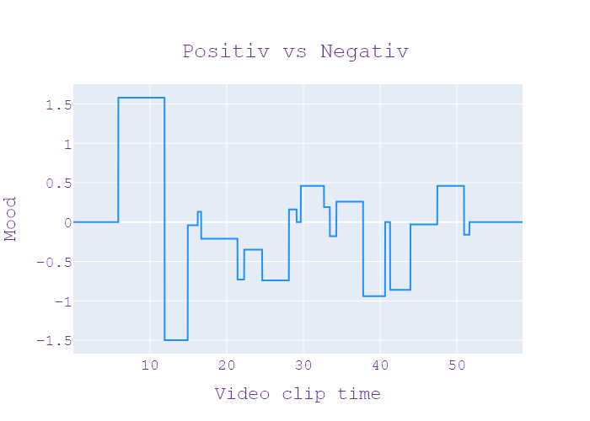
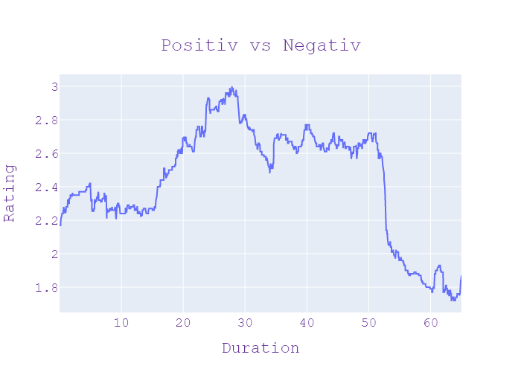
37 | Сегодня 19 | 4 | 10.09.2020 | Ukraina | 19:36:35 | 19:39:14 | 00:02:39 | ЗАГАДКОВА СМЕРТЬ ДИТИНИ | стрільці тут кілька разів подовжувач арешт слідство і досі триває однорічного хлопчика сколихнули черкащино Лікарі розповіли що на шиї дитини був слід від чогось схожого на зашморг селом де жила родина одразу поповзли чутки чи не рідні вкоротити віку малюку сьогодні поїхали на місце або розібратися Чи є підстави підозрювати батьків хлопчика Ольга Косенко дізналися будинок де сталася трагедія стоїть на околиці хата обкладена плиткою огороджена металевим парканом у родині виховували двох дітей старше хлопчик з інвалідністю в гірках не зачинена гнані хустина вдома нікого немає де господарі йдемо питати у сусідів всі кажуть сім'я неблагополучна чоловік шукав різних підробітки в мати доглядала дітей обої нібито зловживали уколи тою гроші чи що це не зразу ж це обідно було щоб не пиши сюда постійно крик змирилися вони там щось про трагедію В сусідньому будинку дізналися від поліції як не знущатися хлопчик точно не знають але версію селі набагато що подарувати начальнику відомо що швидку викликала мати однорічного хлопчика повезли до райцентру Медики не змогли дорогою відновити дихання дитині і в лікарні майже годину лікарі намагалися повернути малюка до життя та марно була то саме странгуляційна борозда що таке було рішення викликали поліцію і насамперед запідозрили матір родина вже три роки перебуває на обліку як неблагополучна соцпрацівника навідувалися до них раз на два тижні каже батьки випивали але дітей доглядали більше приділяти уваги вихованню і догляду Це батько ніж мати мати була агресивної Ну наприклад коли я приходила То чому ти ну так агресивно прийшли як там малюк версію родини вдалося дізнатися від бабусі каже донька вийшло лише на 15 А коли повернулася побачила що син заплутався в дротах від телевізора вона вже закінчила подається в хату а він вже бісить вона Колись жила скору помощь шукати Правди будуть правоохоронці наразі матері хлопчика оголосили підозру в та ув'язнили вправу кваліфікують як умисне | НОВИНИ | СВІТЛАНА КОБЗАР , ВОЛОДИМИР МИХНО , СЕРГІЙ ЧУБА, ОЛЬГА КОСЕНКО | Игорь Попов Олена Кот | напій, менеджер, швидка допомога, сім'я, мати, трагедія, рубль, паркан, черкаси, батько, батьки, чоловік, будинок, дріт, дочка, робітник, лікар, телевізор, діти, гроші, дитина, син, метал, хустка, обід, черкаси, ольга косенко | neg:1.348 pos:0.493 | in process...
37 | Сегодня 19 | 4 | 10.09.2020 | Ukraina | 19:39:14 | 19:42:45 | 00:03:30 | ТАНКЕР "ДЕЛФІ" ПРИБУВ ДО ЧОРНОМОРСЬКА | максимальний термін покарання за цей злочин довічний із Черкаської області Ольга Косенко новини сьогодні канал Україна Одеського пляжу його притягнули до чорноморського морського Порту хвалилася бо завтра має погіршитися погода у чорноморську їй вдалося роздивитися сумнозвісний dulce-i впритул і з висоти пташиного польоту для детей виходили спеціальну конструкцію платформа тримає та ексклюзивні кадри сьогодні 2 два боксери з висоти пташиного польоту добре видно як розмістили знаменити танки у чорноморську 8 годин цегли іржавий дерево судно Чорним морем прибрали з Одеського узбережжя вночі першу станка відрізали все що можна було аби став максимально легким потім витягли на глибину про роботу не повідомляли відбувалося Все тихо без зайвих очей обрана шляха відсоткових розрахунків прибирання цього судна без розрізання живота поїздки на частини це був на складний процес тому що судно сіло на мілину між впливом та кам'яного це ускладнювало процес адміністрування його із малини прибирали танки разом адміністрація портів та дві компанії які запропонували свої послуги безплатно контролювали процес екологи ми відібрали проби для лабораторних досліджень зафіксовано пляму повинні якомога швидше виставити сода власнику донараховувати всі плями Я сплю сумувати та будемо чекати на сплату сьогодні на морі неспокійно вітер здіймає хвилі але дістався делфи до чорноморського порту без пригод відтепер дельфіна кладовище кораблів туплю швартування судна які вже ніколи не вийдуть море глибше кореспонденти сьогодні настільки близько підійшли до танкера з нашого боксера видно що віддати залишилося на танки бляшанка Таке враження ніби він руками лежать на морському дні видовище передні чем тут уже працюють фахівці оглядають танка планують подальшої роботи біля причалу delfina залишиться військові інженери відтягують на Суходіл там вже підготувала майданчик будемо чекати завершення судових рішень відповідного рішення судових інстанцій для того щоб це вже стало власністю держави а ми будемо | НОВИНИ | МАКСИМ КУЦИЙ , ВЛАДИСЛАВ КРИКЛІЙ , ВІТАЛІЙ КАРАУЛОВ , ДАР"Я СИДОРОВСЬКА | Игорь Попов Олена Кот | інженер, живіт, буря, цегла, Одеса, дикий, менеджер, платформа, порт, малина, рука, якір, дерево, Черкаси, поїздка, військові, олово, окуляри, камінь, Україна, погода, моряк, компанія, комаха, око, лабораторія, узбережжя, бак, діти, корабель, утримувати, канал, море, листопад, причал, перерва, кабель, пляж, держава, судно, конкурувати, машина, Черкаси, Ольга Косенко, Україна Одеса, Чорноморський морський порт, Чорний море, чорне море, чорне море, Одеса, причал Дельфіна, Суходіль, Христос, Одеса | neg:0.841 pos:0.814 | in process...
37 | Сегодня 19 | 4 | 10.09.2020 | Ukraina | 19:42:45 | 19:46:14 | 00:03:29 | ХАСИДИ В УМАНІ | сьогодні судно прибрали з Одеської області дорослі дорослі Діана підготуватися Маковій новини сьогодні канал Україна вони заявили про геноцид єврейського народу та влаштували погром на могилі рабі нахмана через коронавірус і обмеження які запровадили для їхньої безпеки традиційне святкування єврейського Нового року рош-га-шана вже за тиждень і попри заклики до паломників відзначати вдома закрити український кордон багато хасидів теж могли приїхати до Умані до даного тамтешнього восьмеро хасидів захворіло на коронавірус двоє вже одужали шестерку самоізоляція про пригоди хасидів Україні Людмила Гаврилюк щосили розкидають огорожу на Макіта викидають потрібно реально комплексу де похований цадик нахман та півтора десятків брат яких оксидів розправлялися з різними конструкціями їх напередодні встановили або паломники дотримуватися дистанції під час святкування рош-га-шана пізніше свої дії пояснили мовляв думала що могло закрили і ні не пускають думали что хотят запретить полностью могила и не пустить аниме панели правильно ситуацій та заступник Міністра внутрішніх справ Антон Геращенко по Ізраїлю через вчорашній депортували з України человек стоит он постоянно светится и Шаг за шаг друг за друга время каждий молиться в масках з острахом бо через пандемію коронавірусом святкування єврейського Нового року мало відбудеться в режимі онлайн офіційно Ізраїль закликав хасидів святкувати в дома а ми Умані що на початку липня відкрито виступав проти приїзду паломників щорічних прибуває від 30 до 50 тисяч різних країн авторів пандемії це дуже багато піднімався декілька місяців тому тут до півроку відповідно соцопитування де всі вони категорично проти і я категорично і продовжую настоювати на тому що це святкування в цей рік самим рік віруса потрібно було провести онлайн літак і полетіти в Україну та на кордоні якщо Калинові Випробування декілька діб сиділи в портах без їжі та води що коли дозволу на в'їзд тих хто міг пояснити мету подорожі впустили інших завернули тоді представник | НОВИНИ | ХАЙМ ХАЗІН , ЦВІКІ ГРОЙСМАН | Игорь Попов Олена Кот | брат, Одеса, вода, наука, порт, уряд, кордон, командування, паркан, хвороба, міністр, поїздка, закон, Україна, магазин, Ізраїль, структура, заступник, святкування, липень, пандемія, корабель, канал, літак, хворий, вірус, євреї, святкувати, їжа, Одеса, Діана, Макова, Україна, єврей, рабин Нахман, єврейський Новий рік Рош Хашана, український, хасиди, Умань, хасиди, хасиди, Україна, Макіта, інтер'єр, Антон Геращенко, Ізраїль, Україна , єврейський новий рік, Ізраїль, Хасидим, Умань, Україна, тести Калинова, єврейський, Умань, Український, Умань, Хасидим, Командування, Ізраїль, Україна, 6 | neg:0.562 pos:1.02 | in process...
37 | Сегодня 19 | 4 | 10.09.2020 | Ukraina | 19:46:14 | 19:46:57 | 00:00:42 | З"ЇЛА ДОКУМЕНТ | під час святкування рош-га-шана в Умані Людмила Гаврилюк Євген Назаренко юровський новини сьогодні канал Україна встановив штраф у присутності патрульних так жителька Маріуполя вирішила не відповідати на запрошення поліцейські зупинили водія за непристебнутий пасок безпеки але вона почала заперечувати Цей факт сперечалися потім відмовлялася підписувати Постанову І врешті просто проковтнула папір смотреть аниме руки труд Верните документ Говорю | НОВИНИ |  | Игорь Попов Олена Кот | водій, Маріуполь, Україна, президент, рука, пояс, святкування, канал, ластівка, Рош Гашана, Умань, Людмила Гаврилюк, Назаренко Юровський, Україна, Маріуполь | neg:0.23 pos:0.072 | in process...
37 | Сегодня 19 | 4 | 10.09.2020 | Ukraina | 19:46:57 | 19:47:09 | 00:00:12 | ПРОЩАННЯ | ПРОЩАННЯ | ПРОЩАННЯ |  |  |  |  | in process...
37 | Сегодня 19 | 4 | 10.09.2020 | Ukraina | 19:47:09 | 19:47:14 | 00:00:05 | ЗАСТАВКА | ЗАСТАВКА | ЗАСТАВКА |  |  |  |  | in process...
37 | Сегодня 19 | 4 | 10.09.2020 | Ukraina | 19:47:14 | 19:54:59 | 00:07:44 | РЕКЛАМА | РЕКЛАМА | РЕКЛАМА |  |  |  |  | in process...

